SUPRAESTRUTURA
SUPRAESTRUTURA
Data | 2024-06-13
Arquivo base | -

SUPRAESTRUTURA - LAJE MACIÇA

Descrição | Parâmetro |  | Quantidade |  | Preço unitário | Valor total | Observação
Fabricação forma | 3.00 | Jogos | 4,929.10 | m² | R$ 110.00 | R$ 596,421.25
Montagem de forma | 2.50 | m² / AC | 32,860.68 | m² | R$ 2.50 | R$ 90,366.86
Escoramento | 4.00 | un / AE | 13,873.00 | un | R$ 17.00 | R$ 259,425.10
Concreto | 0.22 | m³ / AC | 2,891.74 | m³ | R$ 580.00 | R$ 1,937,176.22
Armadura Convencional para Estrutura | 110.00 | kg / m³ | 318,091.33 | kg | R$ 7.62 | R$ 2,666,241.56
Mão de obra - estrutura em concreto armado | 240.00 | R$ / AC | 13,144.27 | m² | R$ 240.00 | R$ 3,470,087.28
Perfuração de vigas | 5,300.00 | R$ / NP | 1.00 | vb | R$ 106,000.00 | R$ 116,600.00 | Coeficiente originário do Gran Torino (R$ 160,00/un) | Nova utiliza a verba de 1.500,00 por pav
TOTAL |  |  |  |  |  | R$ 9,136,318.27 |  |  | 110080 | 5241.9047619

SUPRAESTRUTURA - LAJE CUBETAS PROTENDIDAS

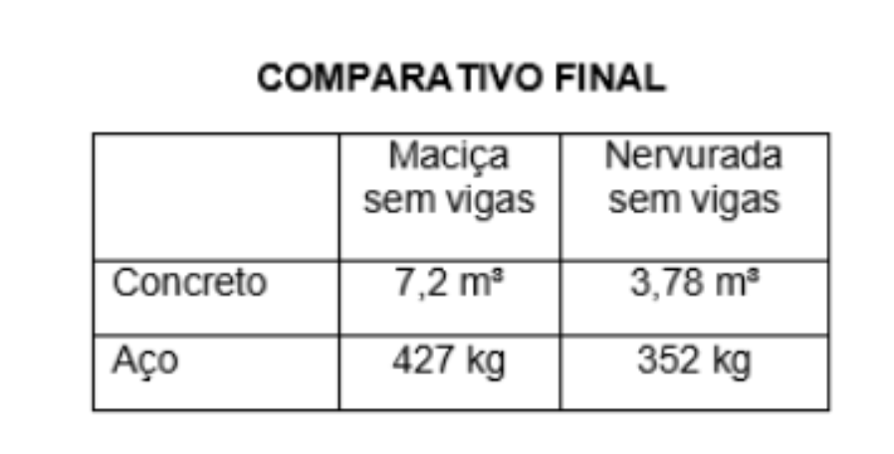
Descrição | Parâmetro |  | Quantidade |  | Preço unitário | Valor total | Observação
Fabricação forma | 2.00 | Jogos | 2,760.30 | m² | R$ 110.00 | R$ 333,995.90
Montagem de forma | 2.10 | m² / AC | 27,602.97 | m² | R$ 2.50 | R$ 75,908.16
Escoramento | 3.00 | un / APT*NPT | 6,937.00 | un | R$ 17.00 | R$ 129,721.90
Cubetas | 25.00 | R$ / AC | 1.00 | vb | R$ 328,606.75 | R$ 361,467.43
Protensão - lajes - materiais | 9.84 | RS / m² | 14,693.24 | m² | R$ 9.84 | R$ 159,039.63
Protensão - lajes - cabos | 2.26 | kg / m² | 33,265.50 | kg | R$ 12.30 | R$ 450,082.15
Protensão - lajes - serviços | 9,000.00 | und / pav | 20.00 | pav | R$ 9,000.00 | R$ 198,000.00
Concreto | 0.18 | m³ / AC | 2,365.97 | m³ | R$ 580.00 | R$ 1,584,962.37
Cristalizante (reservatorios) | 20% |  | 473.19 | m³ | R$ 127.60 | R$ 69,738.34
Armadura Convencional para Estrutura | 110.00 | kg / m³ | 226,991.05 | kg | R$ 7.62 | R$ 1,902,638.99
Mão de obra - estrutura em concreto armado | 240.00 | R$ / AC | 13,144.27 | m² | R$ 240.00 | R$ 3,470,087.28
Perfuração de vigas | 5,300.00 | R$ / NP | 1.00 | vb | R$ 106,000.00 | R$ 116,600.00 | Coeficiente originário do Gran Torino (R$ 160,00/un)
TOTAL |  |  |  |  |  | R$ 8,852,242.14

SUPRAESTRUTURA - LAJE TRELIÇADA

Descrição | Parâmetro |  | Quantidade |  | Preço unitário | Valor total | Observação
Fabricação forma | 2.00 | Jogos | - | m² | R$ 85.00 | R$ -
Montagem de forma | 2.10 | m² / AC | - | m² | R$ 1.50 | R$ -
Escoramento - Torre | 2.00 | un / APT*NPT | - | un | R$ 17.00 | R$ -
Escoramento - Embasamento | 2.00 | un / AE | - | un | R$ 17.00 | R$ -
Cubetas | 25.00 | R$ / AC | - | m³ | R$ 25.00 | R$ -
Concreto | 0.25 | m³ / AC | - | m³ | R$ 575.00 | R$ -
Armadura Convencional para Estrutura | 110.00 | kg / m³ | - | kg | R$ 7.25 | R$ -
Mão de obra - estrutura em concreto armado | 240.00 | R$ / AC | - | m² | R$ 240.00 | R$ -
Perfuração de vigas | 5,300.00 | R$ / NP | 1.00 | vb | R$ - | R$ - | Coeficiente originário do Gran Torino (R$ 160,00/un)
TOTAL |  |  |  |  |  | R$ -

SUPRAESTRUTURA - LAJE PROTENDIDA

Descrição | Parâmetro |  | Quantidade |  | Preço unitário | Valor total | Observação
Fabricação forma | 3.00 | Jogos | 4,929.10 | m² | R$ 85.00 | R$ 460,870.97
Montagem de forma | 2.50 | m² / AC | 32,860.68 | m² | R$ 1.50 | R$ 54,220.11
Escoramento | 4.00 | un / AE | 13,873.00 | un | R$ 17.00 | R$ 259,425.10
Protensão - lajes - materiais | 12.30 | RS / m² | 14,693.24 | m² | R$ 12.30 | R$ 198,799.54
Protensão - lajes - cabos | 2.83 | kg / m² | 41,581.87 | kg | R$ 12.30 | R$ 562,602.69
Protensão - lajes - serviços | 9,000.00 | und / pav | 20.00 | pav | R$ 9,000.00 | R$ 198,000.00
Concreto | 0.25 | m³ / AC | 3,286.07 | m³ | R$ 580.00 | R$ 2,201,336.62
Cristalizante (reservatorios) | 20% |  | 657.21 | m³ | R$ 127.60 | R$ 96,858.81
Armadura Convencional para Estrutura | 110.00 | kg / m³ | 319,885.56 | kg | R$ 7.62 | R$ 2,681,280.73
Mão de obra - estrutura em concreto armado | 240.00 | R$ / AC | 13,144.27 | m² | R$ 240.00 | R$ 3,470,087.28
Perfuração de vigas | 5,300.00 | R$ / NP | 1.00 | vb | R$ 106,000.00 | R$ 116,600.00 | Coeficiente originário do Gran Torino (R$ 160,00/un)
TOTAL |  |  |  |  |  | R$ 10,300,081.85

TOTAL SUPRAESTRUTURA |  |  |  |  |  | R$ 8,852,242.14 | R$ 673.47

